合同查询（画面layout）
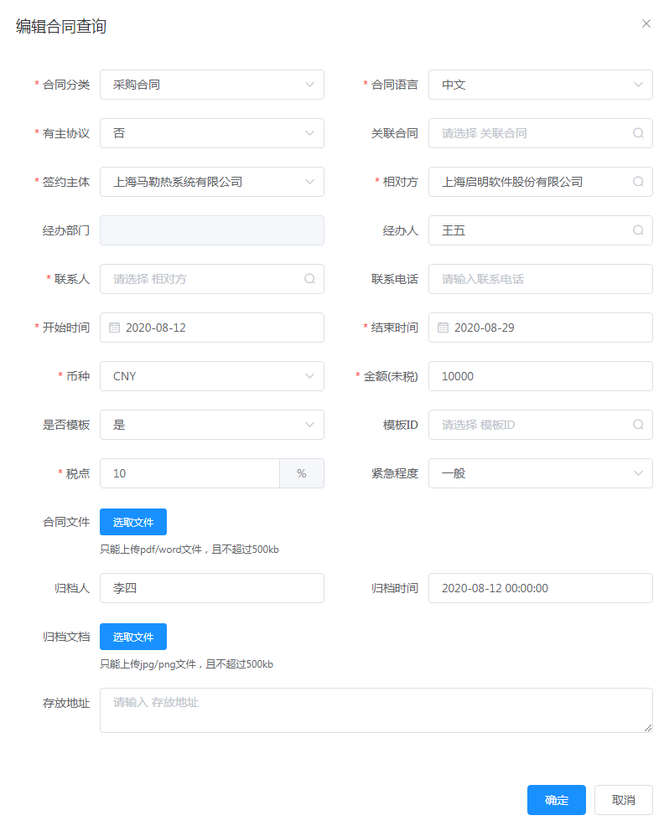
画面Layout | 画面名称 | 画面ID | 系统名称 | 模块名称 | 版本 | 作成日 | 作成者
 | 相对方列表 | - | 合同管理系统 | 相对方管理>相对方列表 | 初版 | 2020.08.28 | ZLS

单击[合同查询]按钮，弹出[合同查询]窗口。

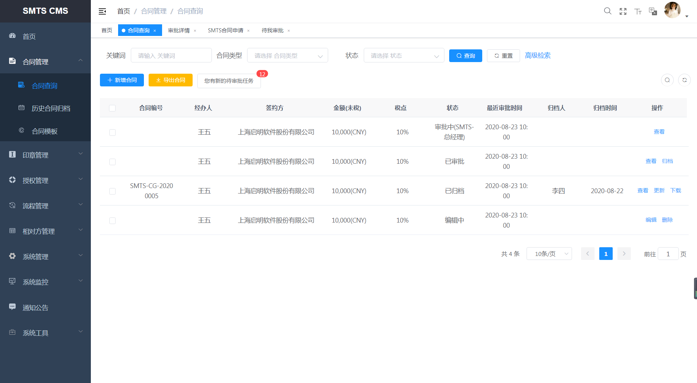

在[合同查询]画面单击[高级检索]按钮，弹出[高级检索]窗口。

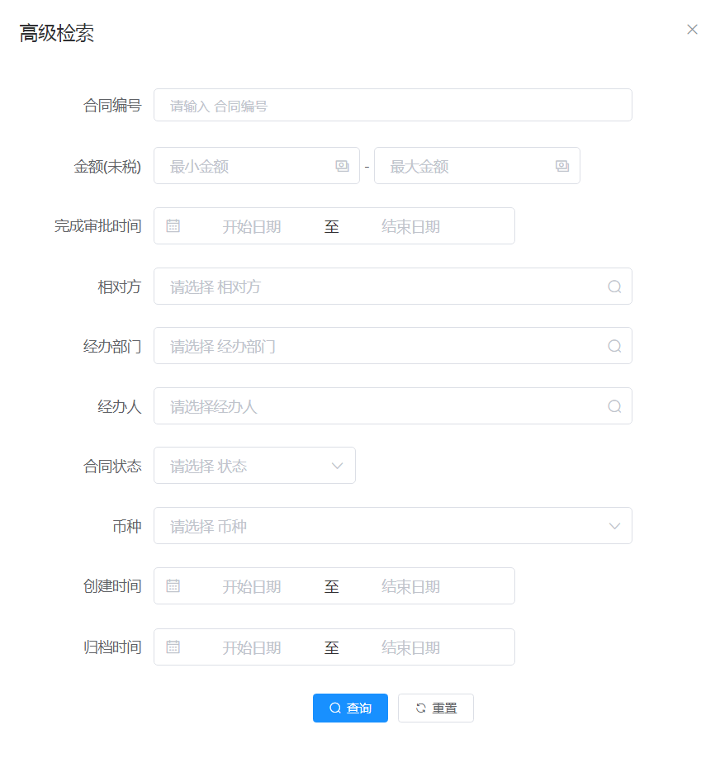

将鼠标停在[合同查询]画面[新增合同]按钮上，然后单击[SMTS合同申请]或者[子公司合同申请]按钮，弹出对应的[SMTS合同申请]或[子公司合同申请]窗口。

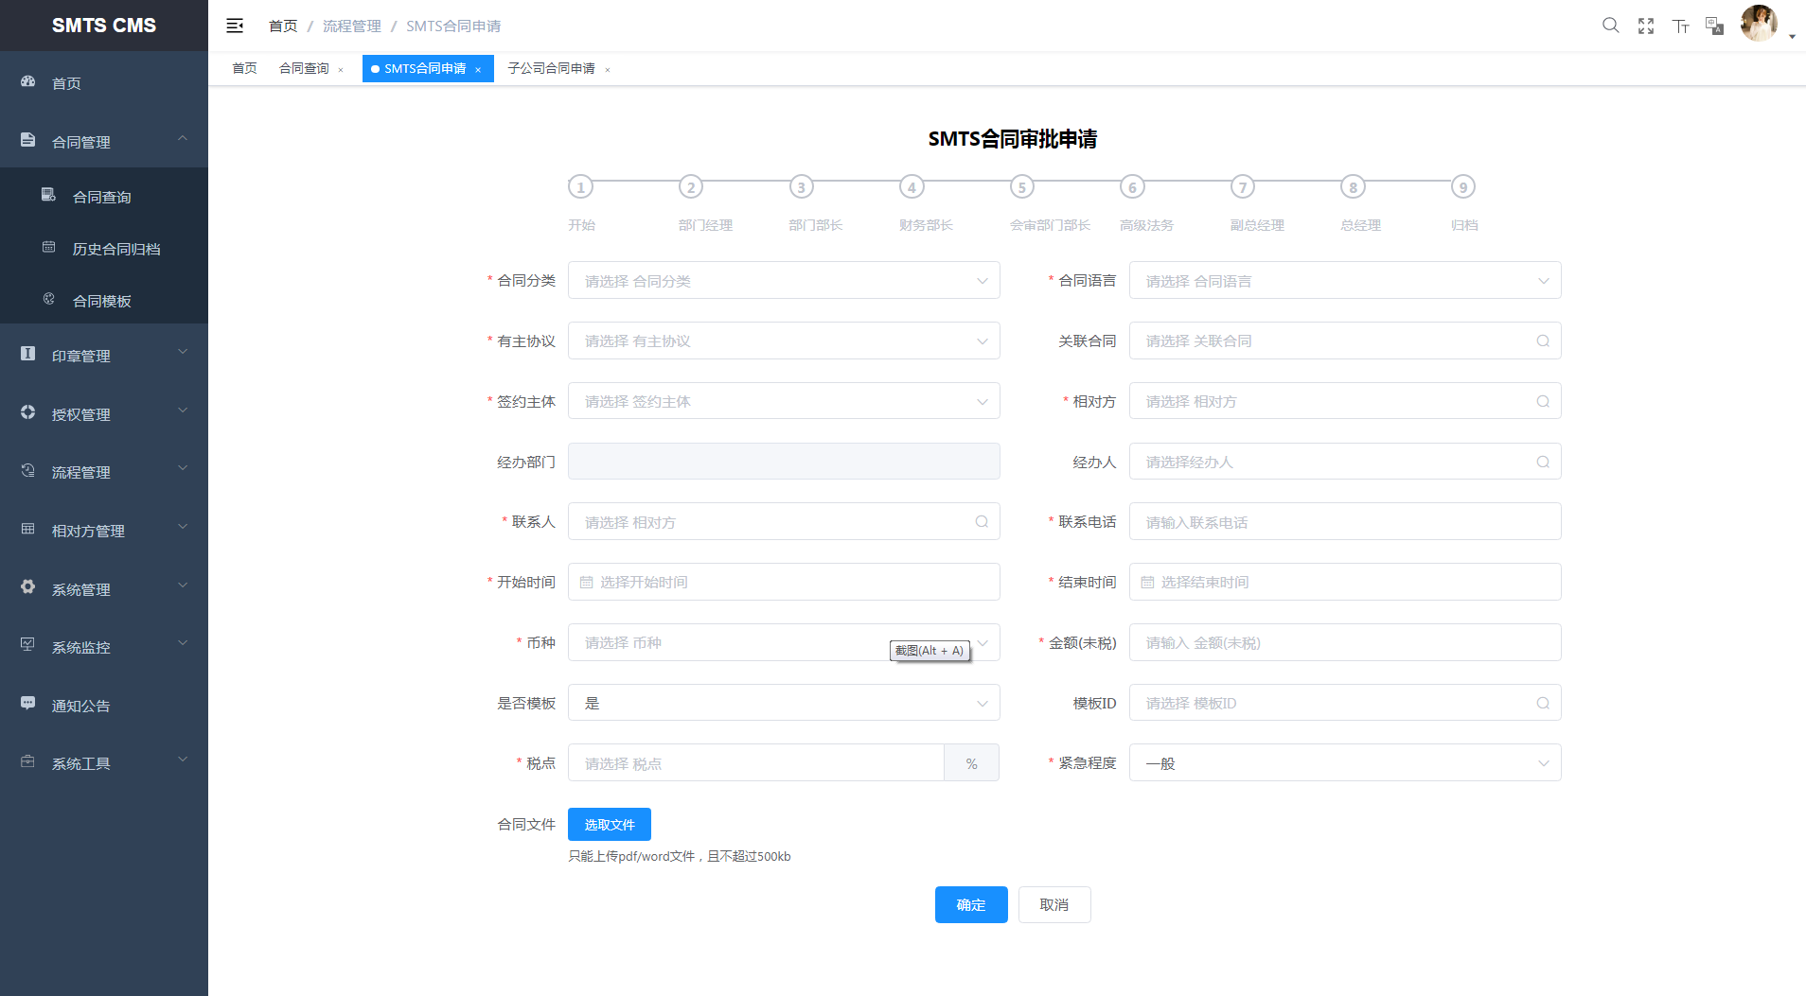

在[合同查询]画面单击[查看]按钮，弹出[合同审批详情]窗口。

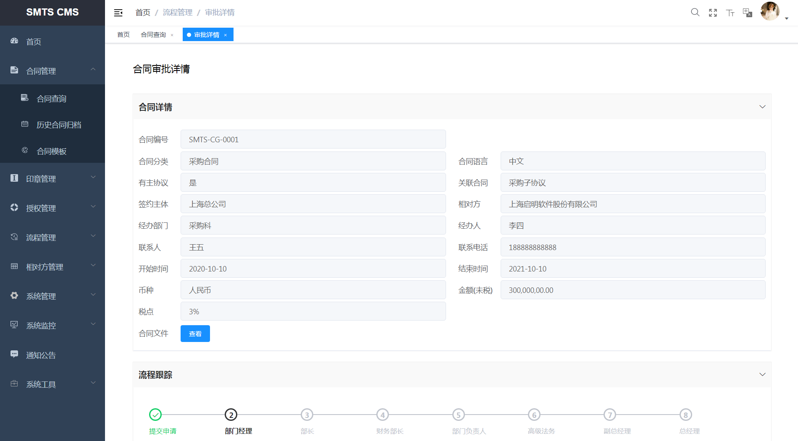

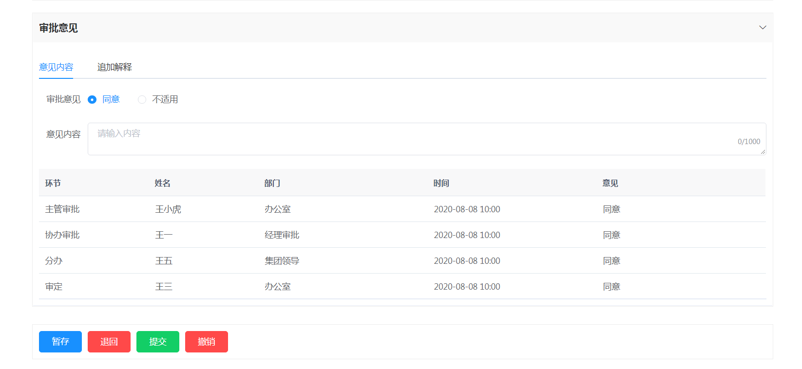

在[合同查询]画面单击[归档]按钮，弹出[归档]窗口。



在[合同查询]画面单击[编辑]按钮，弹出[编辑合同查询]窗口。

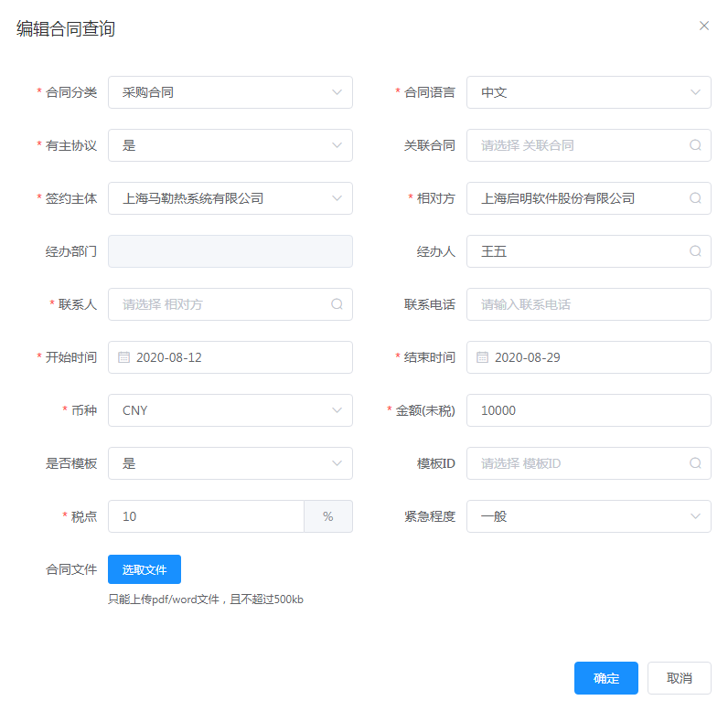

在[合同查询]画面单击[更新]或者[下载]按钮，弹出对应的[编辑合同查询]窗口。

合同查询（业务处理）
画面项目定义 |  | 画面名称 |  | 画面ID | 系统名称 | 模块名称 | 版本 | 作成日 | 作成者
 |  | 合同查询 |  | - | 合同管理系统 | 合同管理 > 合同查询 | 初版 | 2020.08.28 | ZLS

NO | 功能要点（增量） |  | 处理内容 |  |  |  |  | 备注
A | 合同查询画面
1 | 画面初始化 |  | UI端 查询条件.关键字 空白表示； 查询条件.合同类型 空白表示； 查询条件.状态 空白表示。
2 | 根据条件数据查询 |  | 无特殊处理内容
3 | 重置处理 |  | 查询条件清空。
4 | 高级检索处理 |  | 根据更详细精确的检索条件，对合同进行高级检索。
5 | 新增处理 |  | 合同新增。
6 | 导出Excel文件 |  | 合同导出。（内容：合同编号，合同分类，合同语言，有主协议，关联合同，签约主体，相对方，经办部门，经办人，联系人，联系电话，开始时间，结束时间，币种，金额（未税），税点，合同文件）
7 | 您有新的待审批任务处理 |  | 跳转到待我审批窗口。
8 | 查看处理 |  | 查看合同的信息。
9 | 归档处理 |  | 对合同进行归档。
10 | 更新处理 |  | 对合同进行更新。
11 | 下载处理 |  | 对合同进行下载。（内容：合同编号，合同分类，合同语言，有主协议，关联合同，签约主体，相对方，经办部门，经办人，联系人，联系电话，开始时间，结束时间，币种，金额（未税），税点，合同文件）
12 | 编辑处理 |  | 对合同进行编辑。
13 | 删除处理 |  | 对合同进行逻辑删除。
B | 合同查询-高级检索画面
1 | 画面初始化 |  | UI端 所有检索条件空白显示。
2 | 根据条件数据查询 |  | 无特殊处理内容
3 | 重置处理 |  | 所有检索条件清空。
U
C | 合同查询-新增/编辑画面
1 | 画面初始化 |  | UI端 新增画面：所有内容空白显示。 编辑画面：根据选择的合同显示相应内容。
2 | 选取文件处理 |  | 打开本地文件夹，选取合同文件进行上传。
3 | 确定处理 |  | 合同新增/编辑处理。
4 | 取消处理 |  | 合同新增/编辑取消处理。
D | 合同查询-合同审批详情画面
1 | 画面初始化 |  | UI端 根据选择的合同显示相应的内容。
2 | 查看处理 |  | 查看合同文件。
3 | 发送处理 |  | 将追加解释发送给上级审批人。
4 | 暂存处理 |  | 将填写的审批意见、追加意见暂时保存。
5 | 退回处理 |  | 将合同退回到合同发起人。
6 | 提交处理 |  | 将审批意见提交，转到下一节点审批。
7 | 撤销处理 |  | 对合同进行撤销处理。
E | 合同查询-归档画面
1 | 画面初始化 |  | UI端 归档文档：根据选择，显示合同文件名。 存放地址：空白表示。
2 | 查看处理 |  | 查看归档文档。
4 | 确定处理 |  | 合同归档处理。
5 | 取消处理 |  | 合同归档取消处理。
F | 合同查询-更新/下载画面
1 | 画面初始化 |  | UI端 根据选择的合同显示相应的内容。
2 | 查看处理 |  | 查看合同文件或归档文档。
3 | 确定处理 |  | 合同更新/下载处理。
4 | 取消处理 |  | 合同更新/下载取消处理。

